상품제안서
자개원쟁반(대) | 상품코드: S45580

 |  |  |  |  |  |  | 02-713-8555 | www.synergygift.co.kr
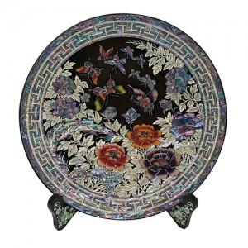

【상세/제작정보】

【인쇄/포장옵션】 | 실크 / 포장불가능

【공급단가】 | 수량 | 2~ | 10~ | 30~ | 100~ | 300~
*VAT별도 | 단가 | 201,600원 | 192,000원 | 185,600원 | 177,600원 | 174,400원

【상품 URL】 | https://www.synergygift.co.kr:443/src/goods_detail.php?gdno=45580

